項目② -1
大阪府中央卸売市場 経営展望の進捗状況

項目② 取扱数量に関する目標の達成状況

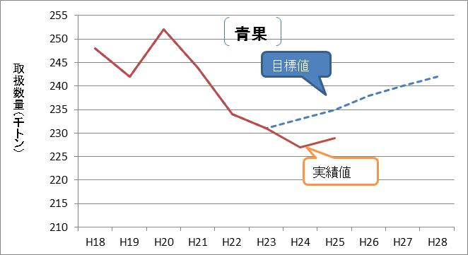
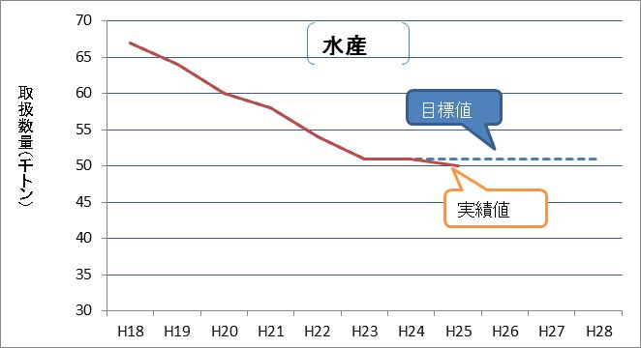

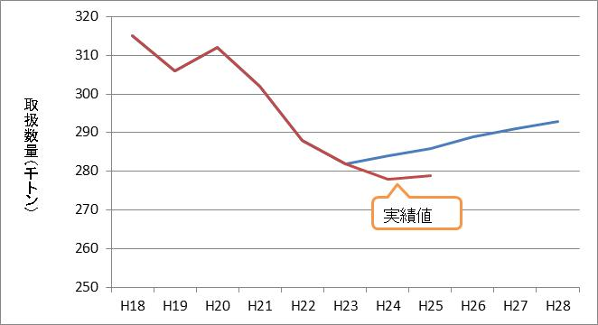
合計
目標値

 | 【平成２５年度の実績】
 |  | 24年度実績 |  | 25年度実績 |  | 対前年比 |  | 目標達成率
 | 青 果 | 226,777 | トン | 229,382 | トン | 101 | % | 97 | %
 | 水産物 | 51,413 | トン | 50,321 | トン | 98 | % | 99 | %
 | 合 計 | 278,190 | トン | 279,703 | トン | 101 | % | 98 | %

項目②-2
＜参考＞

取扱金額の状況

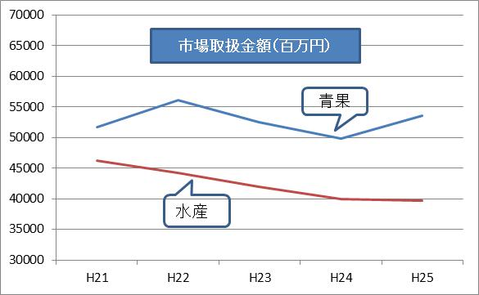
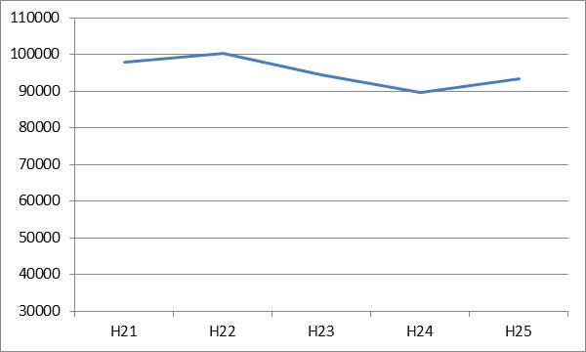

合計

市場取扱金額（百万円）

 | 【取扱金額の実績】 |  |  |  |  | （単位：百万円）
 |  | 21年度 | 22年度 | 23年度 | 24年度 |  | 25年度 | 対前年比
 | 青 果 | 51,700 | 56,083 | 52,465 | 49,821 |  | 53,619 | 108 | ％
 | 水産物 | 46,266 | 44,245 | 41,938 | 39,973 |  | 39,767 | 99 | ％
 | 合 計 | 97,966 | 100,328 | 94,403 | 89,794 |  | 93,386 | 104 | ％

